Sheet1
参考ＵＲＬ： link tham khảo
http://kotanglish.bluecloudvn.com/2462

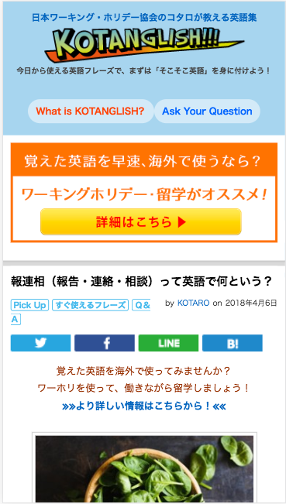

削除
Xóa bỏ

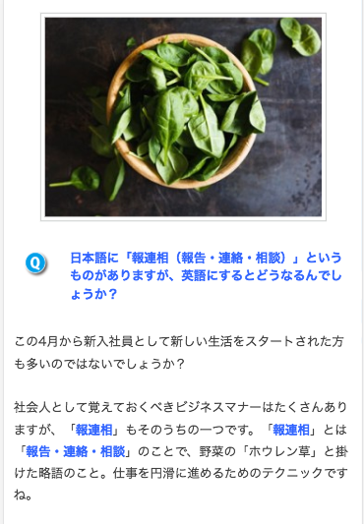

削除
Xóa bỏ

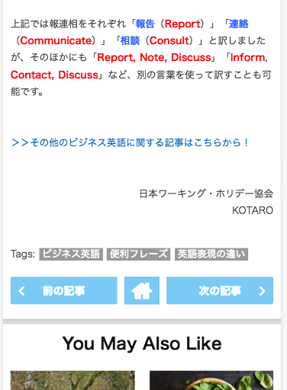

ここに表示する
Thể hiện vào đây

やっぱり英語はネイティブと話さなくっちゃ！

